调节手轮图纸
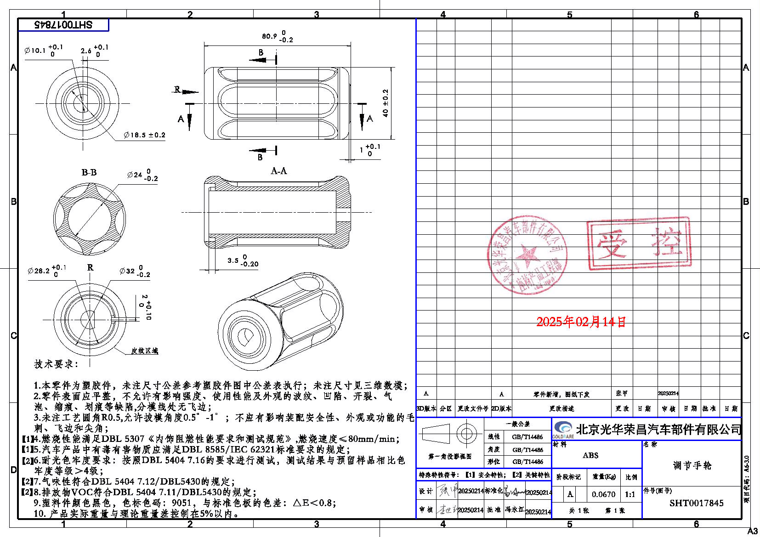

2
3
4
1

4

5

6

7
8

9

扶手底座图纸
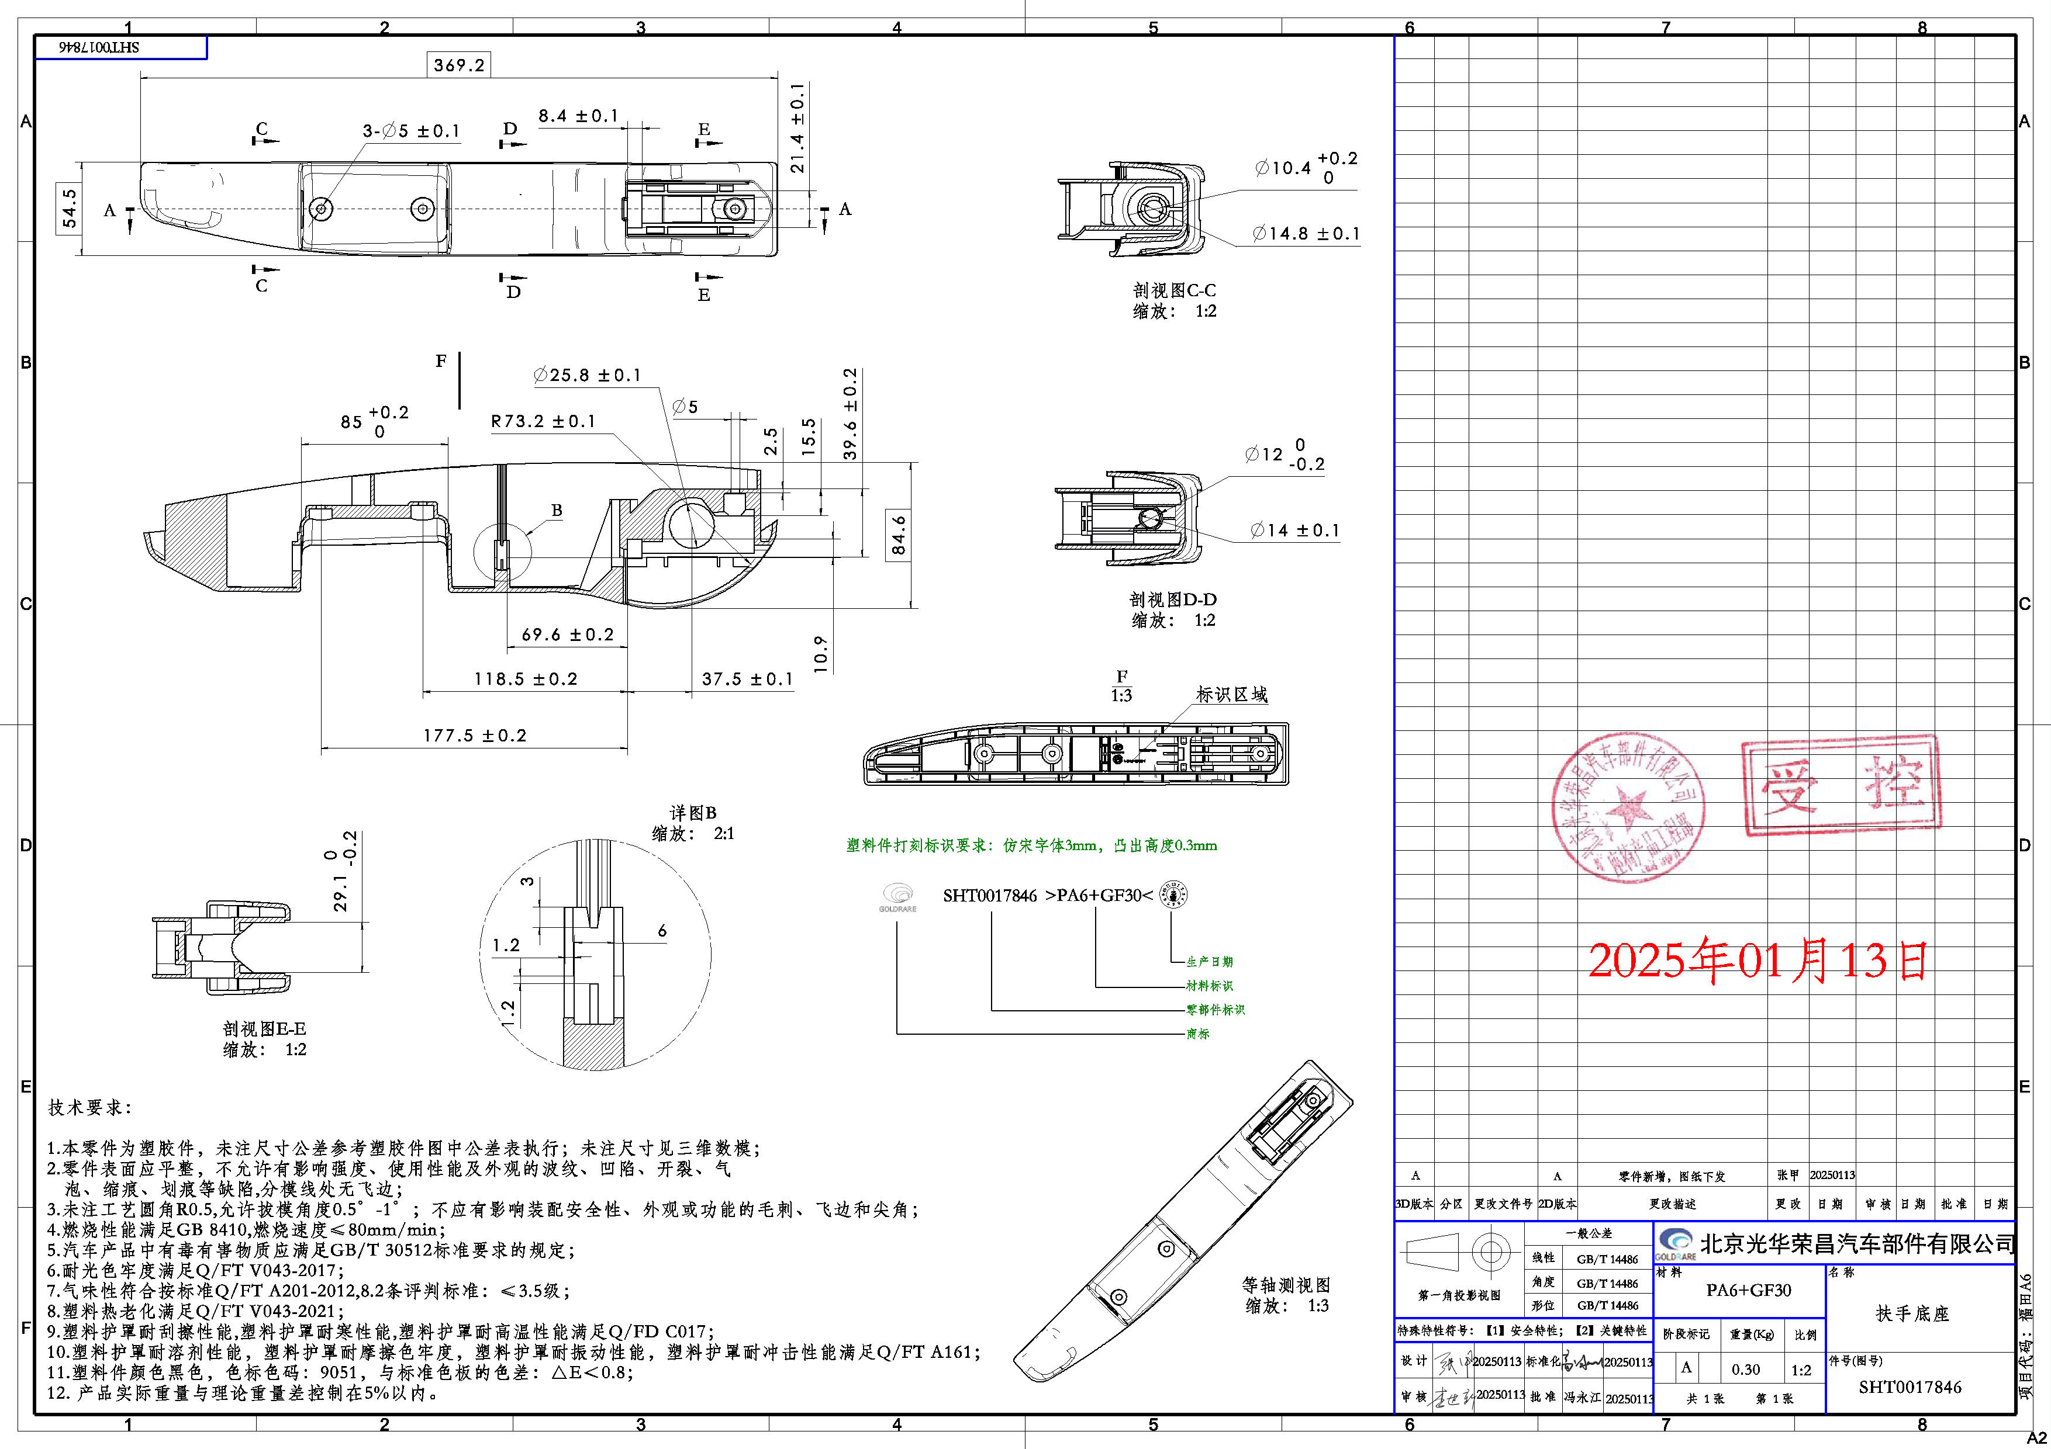
3
2

1
7
5
4

6

8

